상품제안서
코끼리 EPIC GaN 25W A+C 2포트 초고속충전기+1.2M 케이블(CtoC) | 상품코드: S46107

 |  |  |  |  |  |  | 02-713-8555 | www.synergygift.co.kr
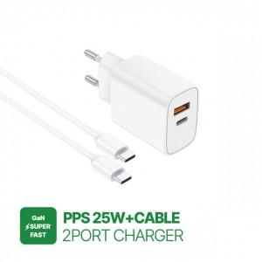

【상세/제작정보】

【인쇄/포장옵션】 | 실크, 레이저, 풀칼라 / 포장지포장

【공급단가】 | 수량 | 50~ | 100~ | 300~ | 1,000~ | 5,000~
*VAT별도 | 단가 | 5,080원 | 4,800원 | 4,570원 | 4,450원 | 4,370원

【상품 URL】 | https://www.synergygift.co.kr:443/src/goods_detail.php?gdno=46107

